Hoja1
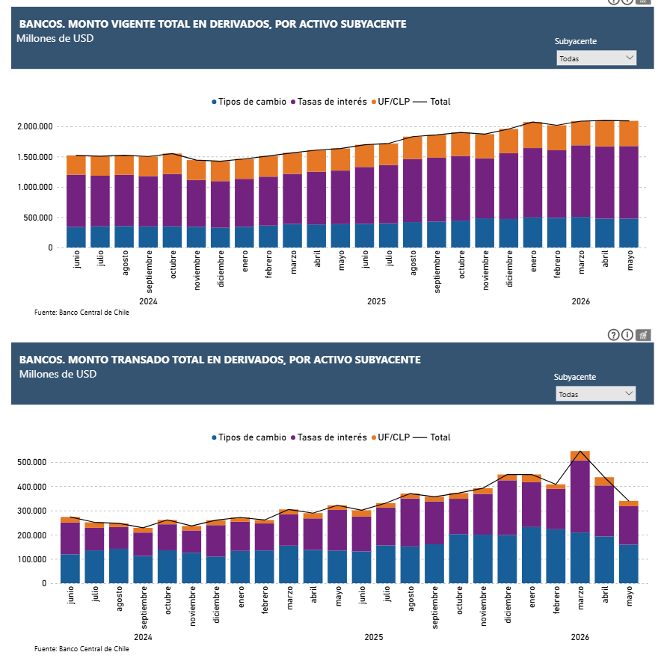
Montos Vigentes | https://si3.bcentral.cl/Siete/ES/Siete/Cuadro/CAP_DERYSPOT/MN_DERYSPOT/DER_RES_POS_01
Montos transados | https://si3.bcentral.cl/Siete/ES/Siete/Cuadro/CAP_DERYSPOT/MN_DERYSPOT/DER_RES_SUS_01/637932256639652707

Hoja2
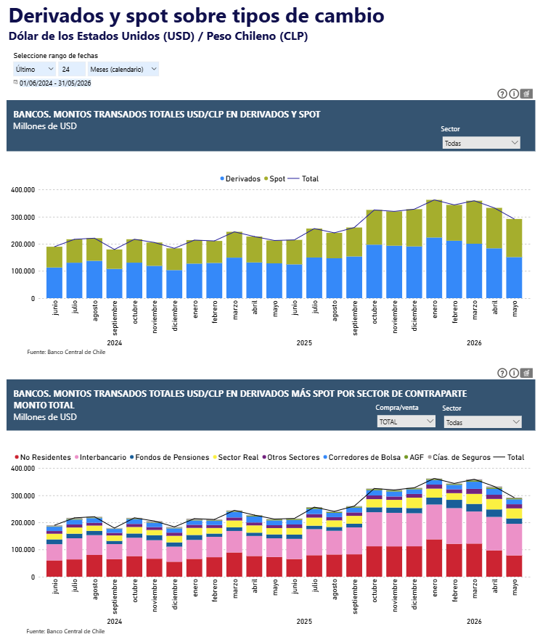
agrupado Derivado y SPOTS | https://si3.bcentral.cl/Siete/ES/Siete/Cuadro/CAP_DERYSPOT/MN_DERYSPOT/SPT_MEML_02/638042099185536021
Desagruapdo por contraparte | https://si3.bcentral.cl/Siete/ES/Siete/Cuadro/CAP_DERYSPOT/MN_DERYSPOT/SPT_MEML_02/638042099185536021

Hoja3
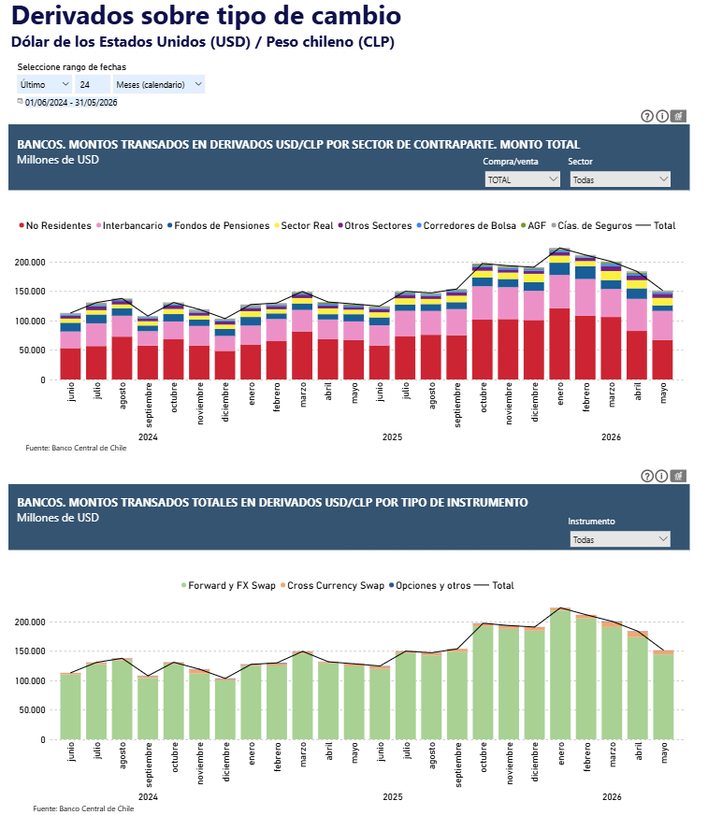
por sector contraparte monto total | https://si3.bcentral.cl/Siete/ES/Siete/Cuadro/CAP_DERYSPOT/MN_DERYSPOT/SPT_MEML_02/638042099185536021
por tipo de instrumento | https://si3.bcentral.cl/Siete/ES/Siete/Cuadro/CAP_DERYSPOT/MN_DERYSPOT/DER_BM_TRA_INST_02/638276104180881091

Hoja4
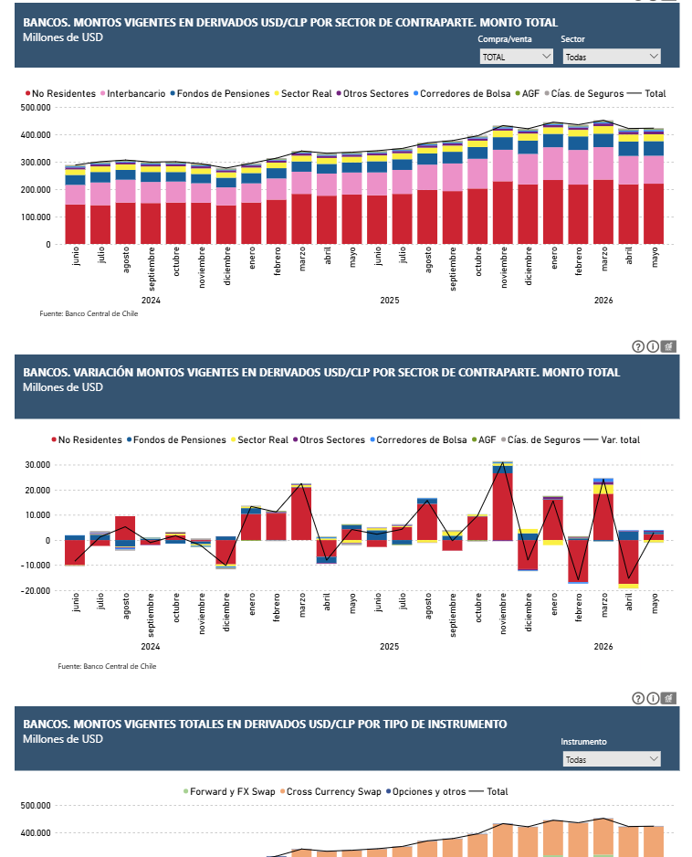
montos viegentes | https://si3.bcentral.cl/Siete/ES/Siete/Cuadro/CAP_DERYSPOT/MN_DERYSPOT/DER_BM_PPC_02/637933230812956640
variacion de montos | https://si3.bcentral.cl/Siete/ES/Siete/Cuadro/CAP_DERYSPOT/MN_DERYSPOT/DER_BM_PPC_02/637933230812956640
montos viegentes por tipo de instrumento | https://si3.bcentral.cl/Siete/ES/Siete/Cuadro/CAP_DERYSPOT/MN_DERYSPOT/DER_BM_VIG_INST_02/638276103327126037

Hoja5
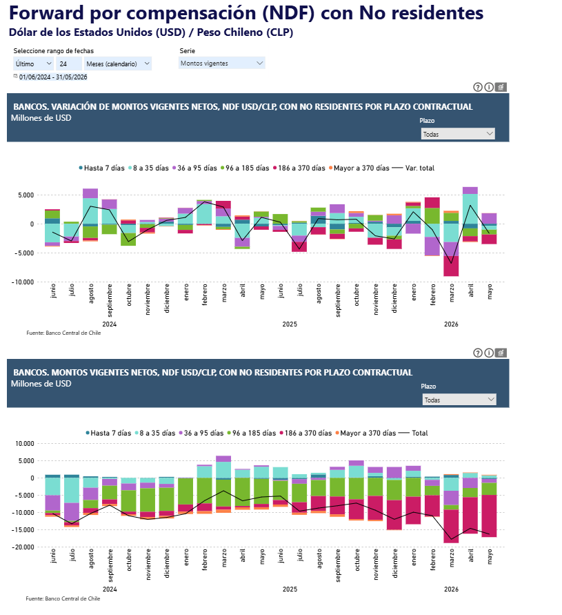
variancion NDF con no residentes por plazo contractual | https://si3.bcentral.cl/Siete/ES/Siete/Cuadro/CAP_DERYSPOT/MN_DERYSPOT/SPT_MEML_02/638042099185536021
montos viegentes netos NDF con no residentes por plazo contractual | https://si3.bcentral.cl/Siete/ES/Siete/Cuadro/CAP_DERYSPOT/MN_DERYSPOT/SPT_MEML_02/638042099185536021

Hoja6
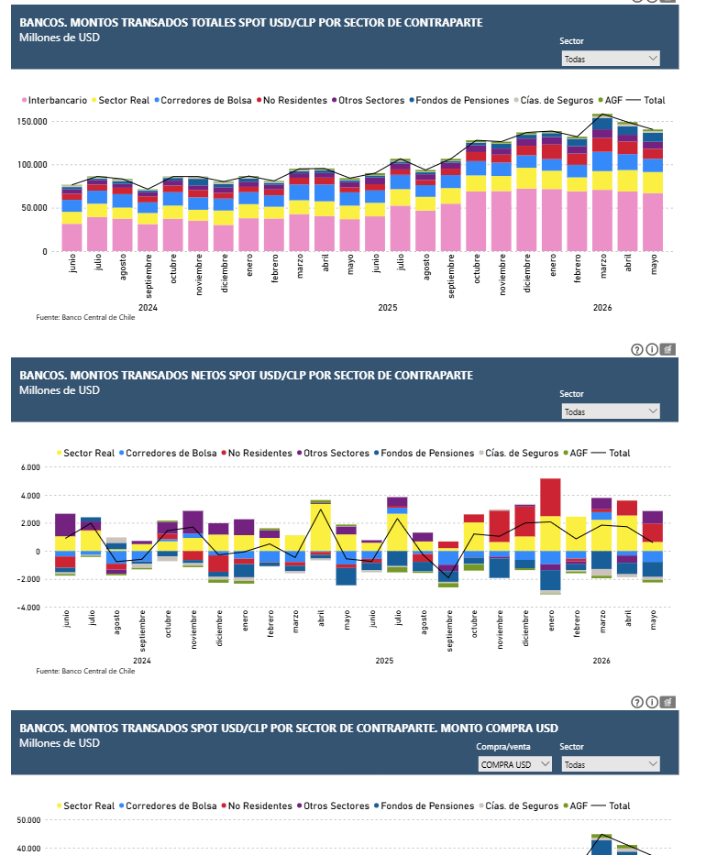
montos spot por sector contraparte | https://si3.bcentral.cl/Siete/ES/Siete/Cuadro/CAP_DERYSPOT/MN_DERYSPOT/SPT_USDCLP_S02/638043023447783403
montos netos por sector | https://si3.bcentral.cl/Siete/ES/Siete/Cuadro/CAP_DERYSPOT/MN_DERYSPOT/SPT_USDCLP_S02/638043023447783403
monto compra usd | https://si3.bcentral.cl/Siete/ES/Siete/Cuadro/CAP_DERYSPOT/MN_DERYSPOT/SPT_USDCLP_S02/638043023447783403

Hoja7
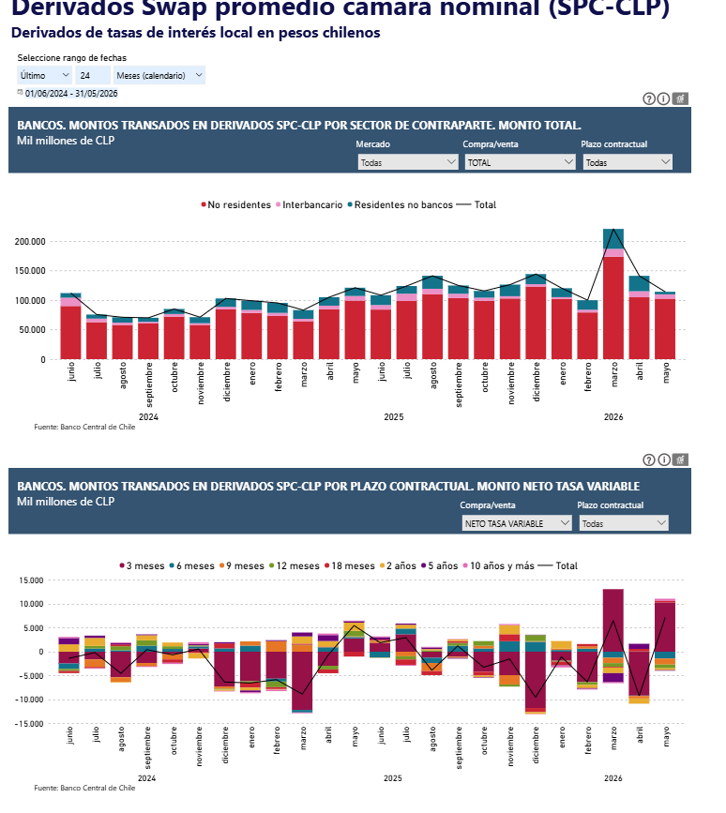
grafico 1 | https://si3.bcentral.cl/Siete/ES/Siete/Cuadro/CAP_DERYSPOT/MN_DERYSPOT/DER_IR_SPC_07/638013466190000243
grafico 2 | https://si3.bcentral.cl/Siete/ES/Siete/Cuadro/CAP_DERYSPOT/MN_DERYSPOT/DER_IR_SPC_07/638013466190000243

Hoja8
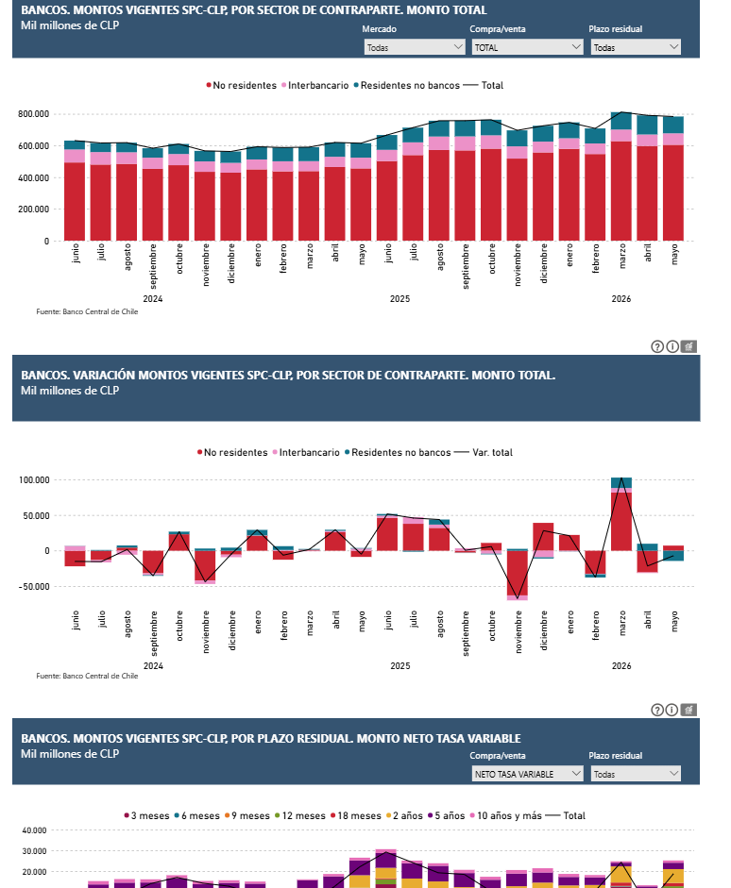
https://si3.bcentral.cl/Siete/ES/Siete/Cuadro/CAP_DERYSPOT/MN_DERYSPOT/DER_POS_MVCP_01/638013462283630132

Hoja9
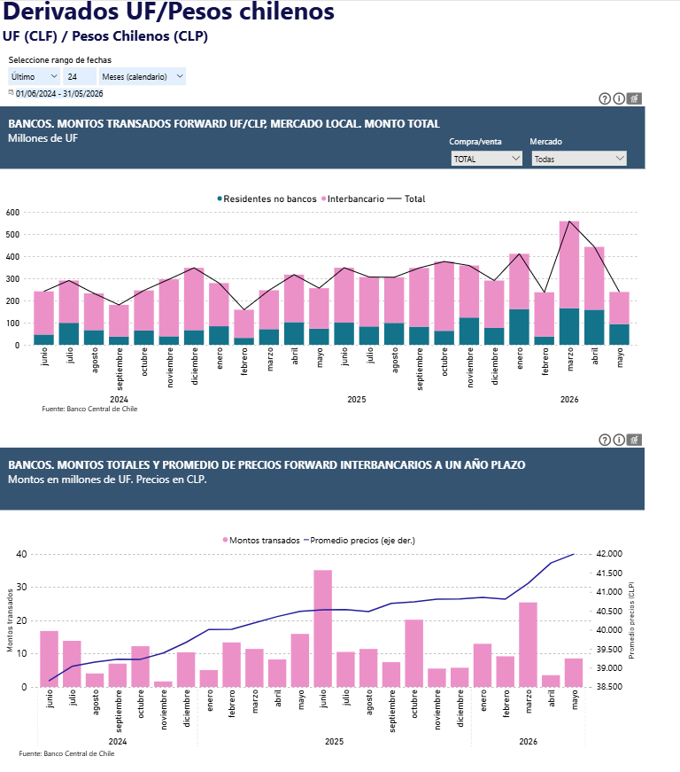
grafico 1 | https://si3.bcentral.cl/Siete/ES/Siete/Cuadro/CAP_DERYSPOT/MN_DERYSPOT/DER_FX_MLML_02/638125003604255019
grafico 2 | https://si3.bcentral.cl/Siete/ES/Siete/Cuadro/CAP_DERYSPOT/MN_DERYSPOT/DER_FX_MLML_10/638345409388280585

Hoja10
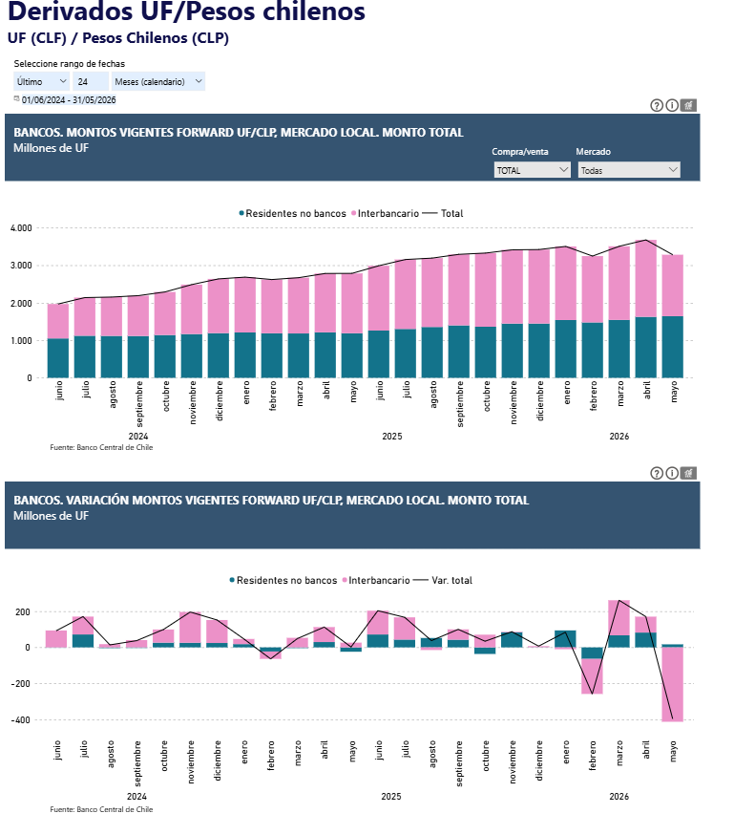
grafico 1 | https://si3.bcentral.cl/Siete/ES/Siete/Cuadro/CAP_DERYSPOT/MN_DERYSPOT/DER_FX_MLML_P3/638124845207408151
grafico 2 | https://si3.bcentral.cl/Siete/ES/Siete/Cuadro/CAP_DERYSPOT/MN_DERYSPOT/DER_FX_MLML_P3/638124845207408151

